상품제안서
뉴클 맥세이프 3IN1 무선충전 거치대 | 상품코드: F31871

 |  |  |  |  |  |  | 02-412-0044 | www.easy1.co.kr
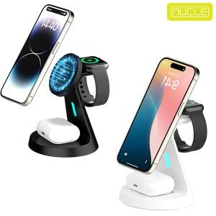

【상세/제작정보】 | <p>** 100개 미만주문시 고객센터 02-412-0044 로 문의 부탁드립니다!!</p><p>** 주문전 재고확인 필수입니다!!</p><p>** 배송비- 한박스 100개 / 4000원별도 무료배송</p><p>&nbsp;</p>

【인쇄/포장옵션】 | 레이저 / 포장지포장

【공급단가】 | 수량 | 50~ | 100~ | 500~ | 1,000~ | 2,000~
*VAT별도 | 단가 | 16,560원 | 16,280원 | 15,870원 | 15,590원 | 15,180원

【상품 URL】 | https://easy1.co.kr:443/src/goods_detail.php?gdno=31871

